상품제안서
마이프랜드 2050RF BLDC 폴딩 무선선풍기 | 상품코드: F25642

 |  |  |  |  |  |  | 02-412-0044 | www.easy1.co.kr
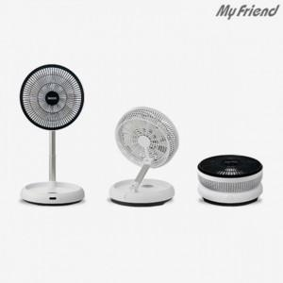

【상세/제작정보】

【인쇄/포장옵션】 | / 포장불가능

【공급단가】 | 수량 | 20~ | 50~ | 100~ | 300~ | 500~
*VAT별도 | 단가 | 76,560원 | 75,280원 | 73,370원 | 72,090원 | 70,180원

【상품 URL】 | http://www.easy1.co.kr/src/goods_detail.php?gdno=25642

